Full 1
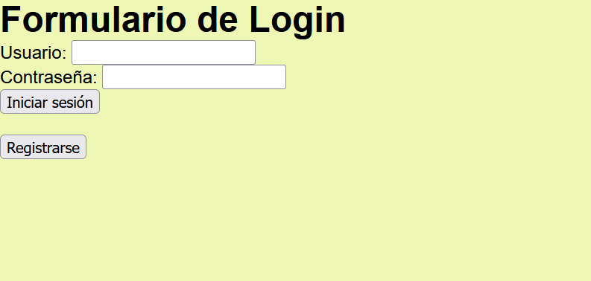

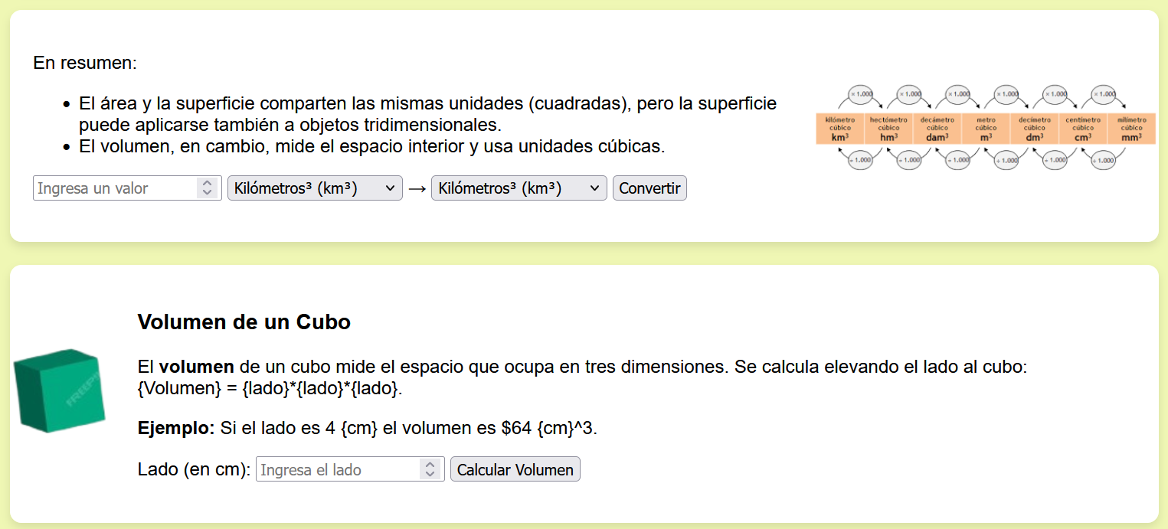
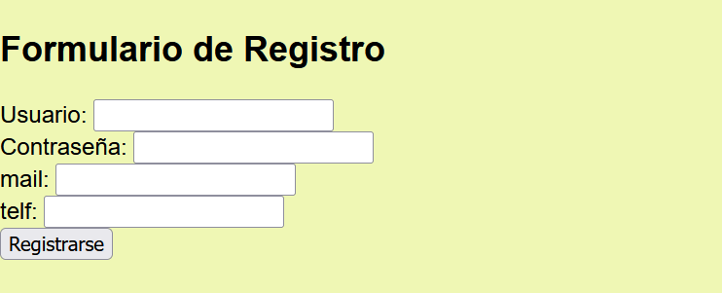
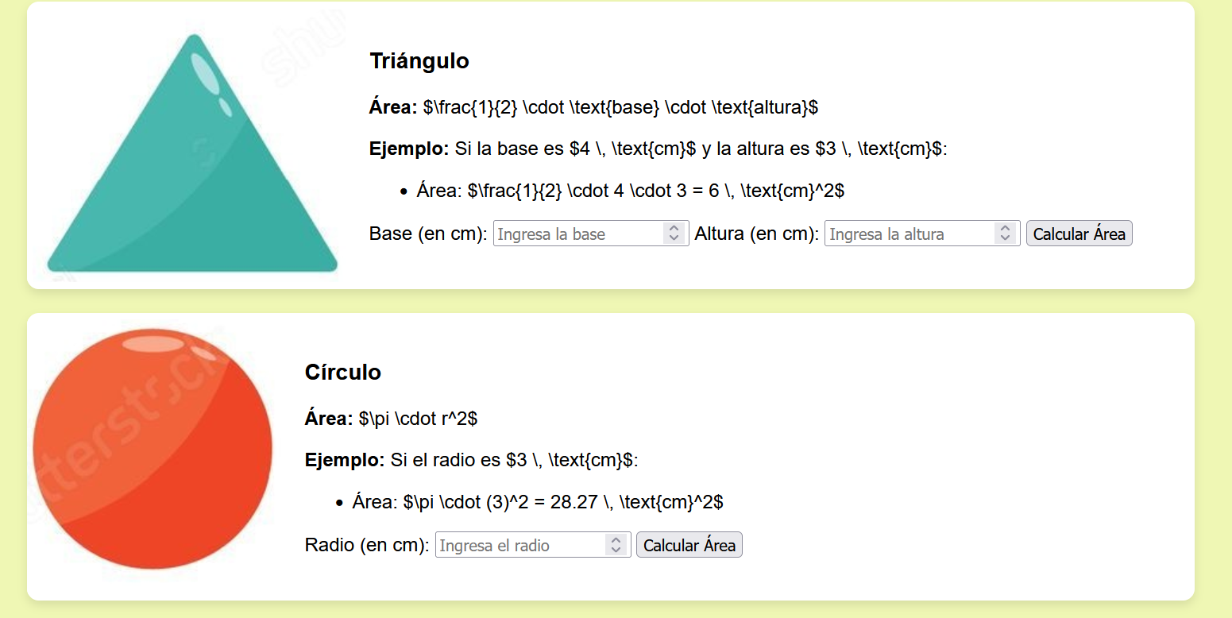
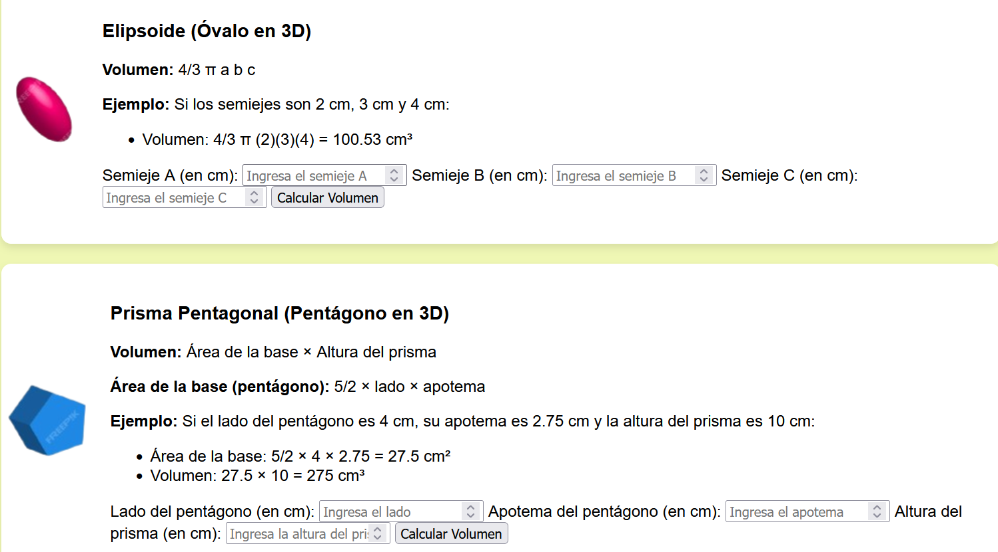
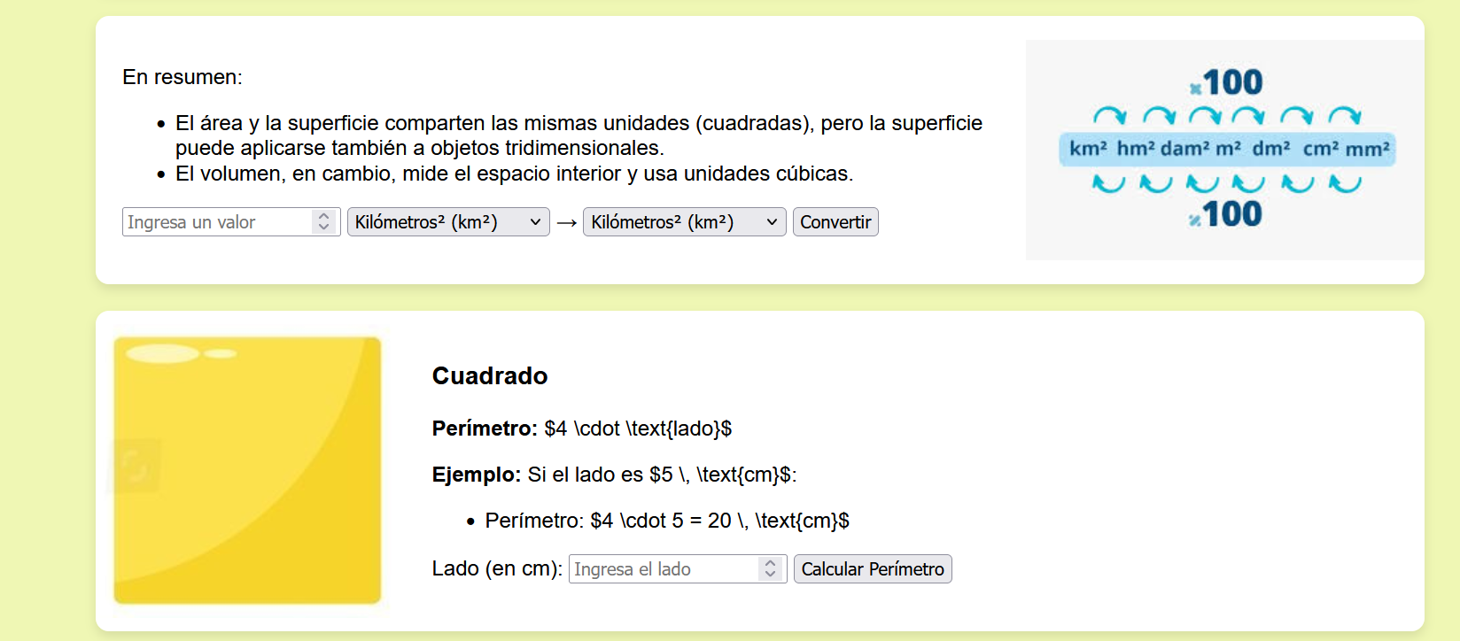
pantalla | funcion | descripcion | error | correcte | data
Formulario de login | btn iniciar | inicia sesion si le das |  | OK | 2025-04-02
Formulario de login | btn registrar | le das i te manda a la web para crear usuario |  | OK | 2025-04-02
Formulario de registro | btn registrar | le das i guarda los datos que le pongas en tu usuario el nombre i la contraseña son obligatorios |  | OK | 2025-04-02
geometricos | bloqueo | si no inicas sesion no se puede ver la web |  | OK | 2025-04-02
geometricos | icono foto | una vez iniciado sesion cuando te pones encima te dice donde puedes ir dentro de la web |  | OK | 2025-04-02
geometricos | formas | si estas encima de una forma se hace mas grande |  | OK | 2025-04-02
geometricos | formas | si clicas en una forma te da una uns datos mas epecificos |  | OK | 2025-04-02
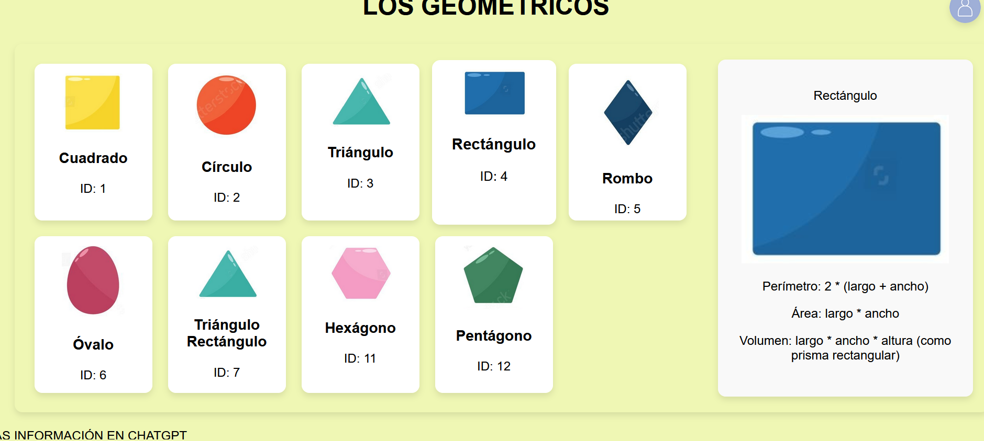
calculo area | btn conversor | te explica sobre las conversiones del area |  | OK | 2025-04-02
calculo area | btn Elipse | una vez pones los datos de calcula el area de la forma |  | OK | 2025-04-02
calculo area | btn triangulo | una vez pones los datos de calcula el area de la forma |  | OK | 2025-04-02
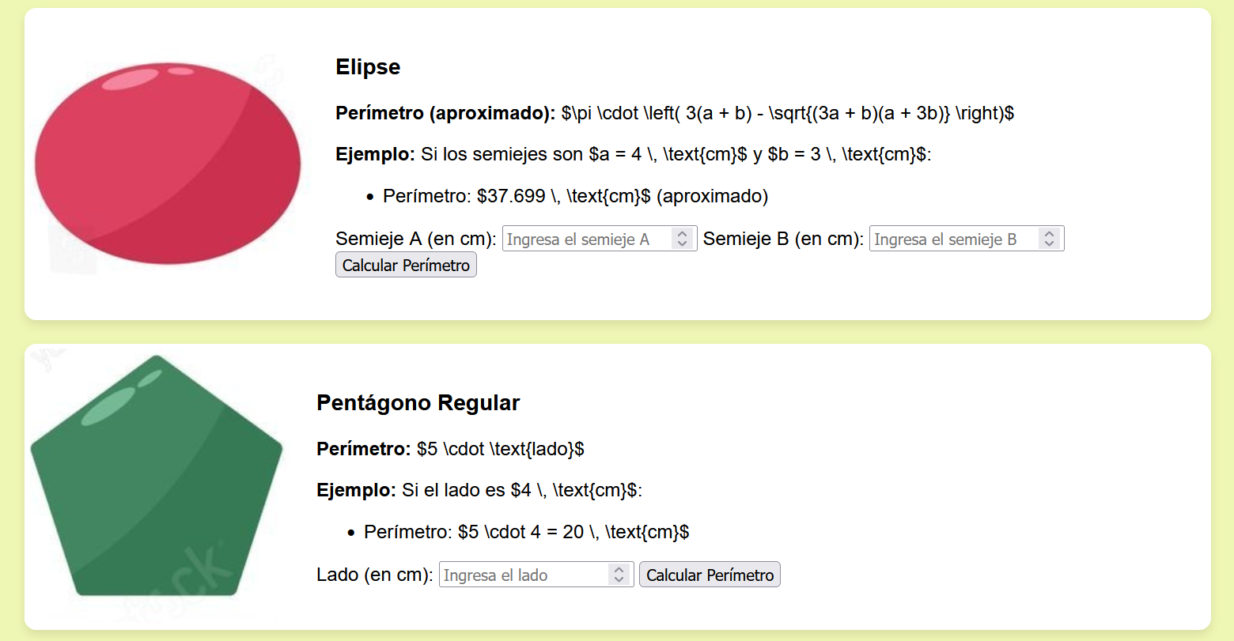
calculo area | btn circulo | una vez pones los datos de calcula el area de la forma |  | OK | 2025-04-02
calculo superficie | btn conversor | te explica sobre las conversiones del superficie |  | OK | 2025-04-02
calculo superficie | btn Cuadrado | una vez pones los datos de calcula el superficie de la forma |  | OK | 2025-04-03
calculo superficie | btn Elipse | una vez pones los datos de calcula el superficie de la forma |  | OK | 2025-04-04
calculo superficie | btn Pentagono | una vez pones los datos de calcula el superficie de la forma |  | OK | 2025-04-05
calculo volumen | btn conversor | te explica sobre las conversiones del volumen |  | OK | 2025-04-06
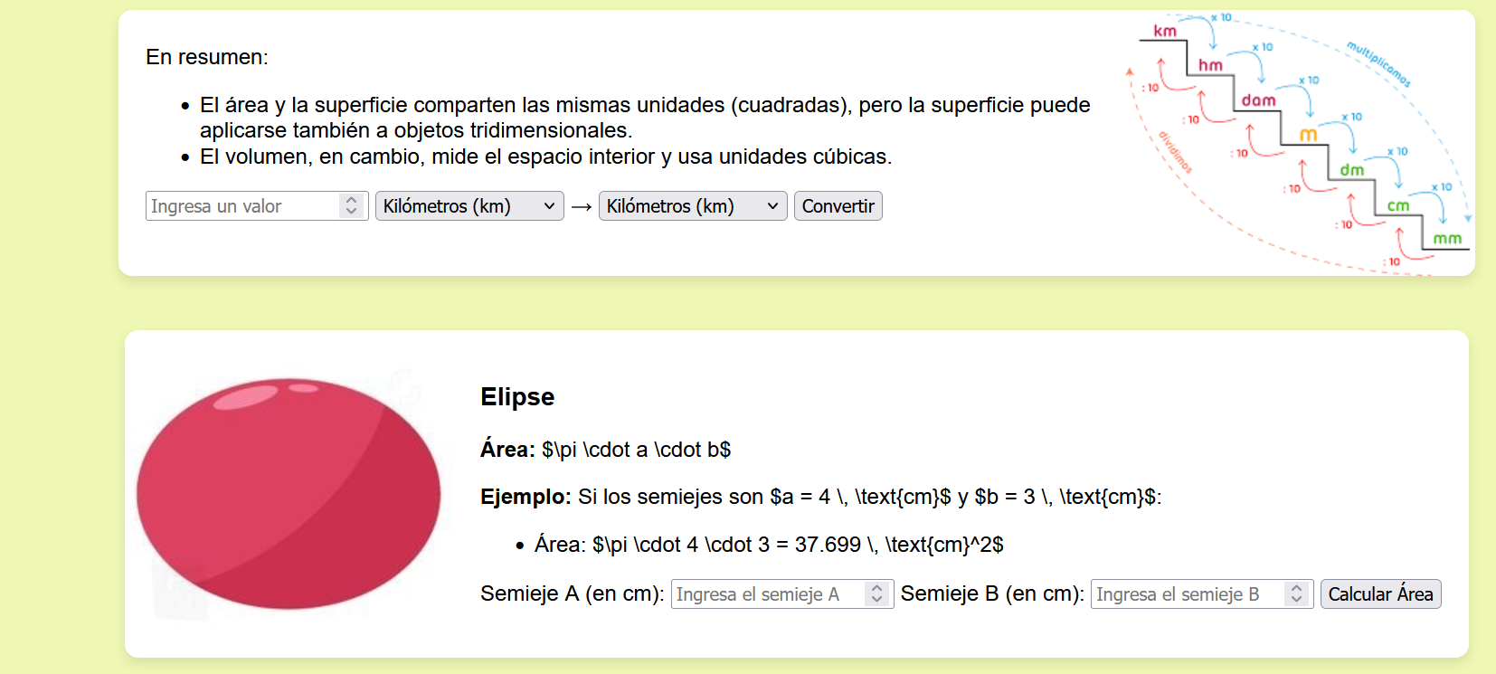
calculo volumen | btn cubo | una vez pones los datos de calcula el volumen de la forma |  | OK | 2025-04-07
calculo volumen | btn ovalo | una vez pones los datos de calcula el volumen de la forma |  | OK | 2025-04-08
calculo volumen | btn Pentagonal | una vez pones los datos de calcula el volumen de la forma |  | OK | 2025-04-09

